상품제안서
레스쁘리 고급 디퓨저세트 BB (다알리아 디퓨저(120ml)x2ea) | 상품코드: F21694

 |  |  |  |  |  |  | 02-412-0044 | www.easy1.co.kr
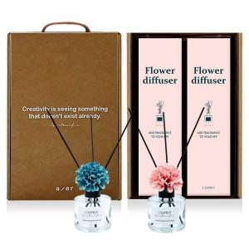 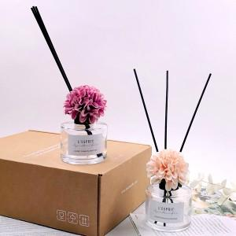

【상세/제작정보】

【인쇄/포장옵션】 | 스티커 / 포장지포장

【공급단가】 | 수량 | 50~ | 100~ | 500~ | 1,000~ | 2,000~
*VAT별도 | 단가 | 19,080원 | 18,760원 | 18,280원 | 17,960원 | 17,490원

【상품 URL】 | http://www.easy1.co.kr/src/goods_detail.php?gdno=21694

